关系图
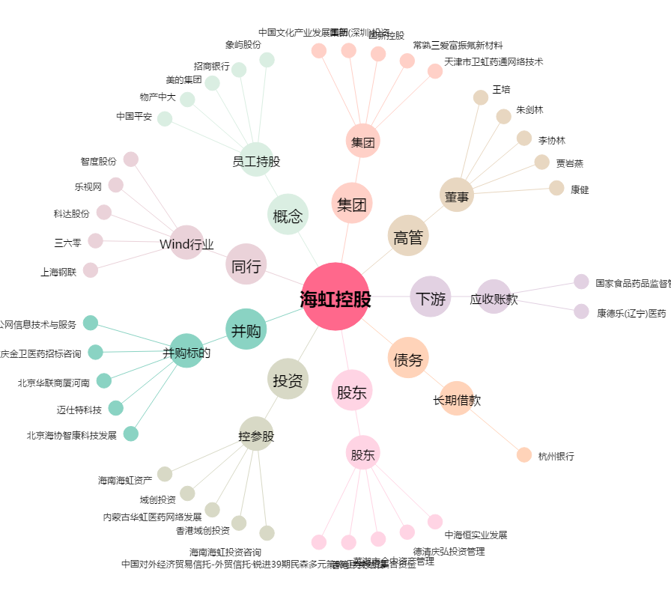
海虹控股[000503.SZ] - 关系概览图

